Intro
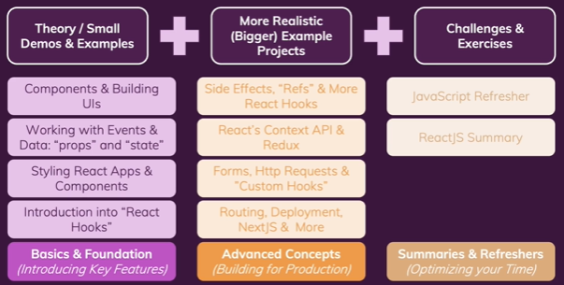
React - The Complete Guide (incl Hooks, React Router, Redux)
https://www.udemy.com/course/react-the-complete-guide-incl-redux/
Created by Maximilian Schwarzmuller

https://github.com/academind/react-complete-guide-code/tree/01-getting-started

Section 3 | React Basics & Working with Components | 2022-12-11
Section 4 | React State & Working with Events | 2022-12-19
Section 5 | Rendering Lists & Conditional Content
Section 6 | Styling React Components
Section 7 | Debugging React Apps
Section 9 | Diving Deeper: Workign with Fragments, Portals & Refs
Section 10 | Advanced: Handling Side Effects, Using Reducer, and Using the Context API
Section 12 | A Look Behind the Scenes of React & Optimization
Section 13 | An Alternative Way of Building Components: Class-based Components
Section 14 | Sending Http Requests
Section 15 | Building Custom React Hooks
Section 16 | Working with Forms & User Input
Section 18 | Diving into Redux |  | https://github.com/facebook/create-react-app
Section 19 | Advanced Redux |  | $ npx create-react-app 03-react-components
Section 20 | Building a Multi-Page SPA with React Router |  | (or) $ npm init react-app my-app
Section 21 | Deploying React Apps |  | $ npm start
Section 22 | Adding Authentication To React Apps |  | $ npm run build //build production
Section 23 | A (Pretty Deep Dive) Introduction to Next.js
Section 24 | Animating React Apps |  | https://reactjs.org/docs/getting-started.html | nhúng thư viện React, React-DOM
Section 25 | Replacing Redux with React Hooks |  | https://babeljs.io/setup#installation | thư viện babel support JSX
Section 26 | Testing React Apps (Unit Tests)
Section 27 | React + TypeScript
Section 28 | Optional: React Hooks
Section 29 | Optional: React Summary & Core Features

F8 Official - ReactJS 2022 |  | 2022-12-29
https://www.youtube.com/playlist?list=PL_-VfJajZj0UXjlKfBwFX73usByw3Ph9Q |  | 2022-01-03

3.Component
React is all about "Components"

Section 3 |  | React Basics & Working with Components

React.js
 | THE most popular JavaScript library you can use and learn these days to build modern, reactive user interfaces for the web.

React is all about “Components”
 | Component: Re-usable & Separation of Concerns
 |  | => Split big chunks of code into multiple smaller functions
 | Component = HTML + CSS + JavaScript
 | "React Component"
 |  | A JavaScript function which typically returns HTML (JSX) code that should be displayed.

Declarative approach:
 | Define the desired target state(s) and let React figure out the actual JS DOM instructions.

JSX
 | JSX = JavaScript XML
 | HTML code inside JavaScript code.

Initialize React app
 | https://github.com/facebook/create-react-app
 | $ npx create-react-app 03-react-components
 | $ npm start
 |  | Package.json
 |  |  | "react": "^18.2.0",
 |  |  | "react-dom": "^18.2.0",

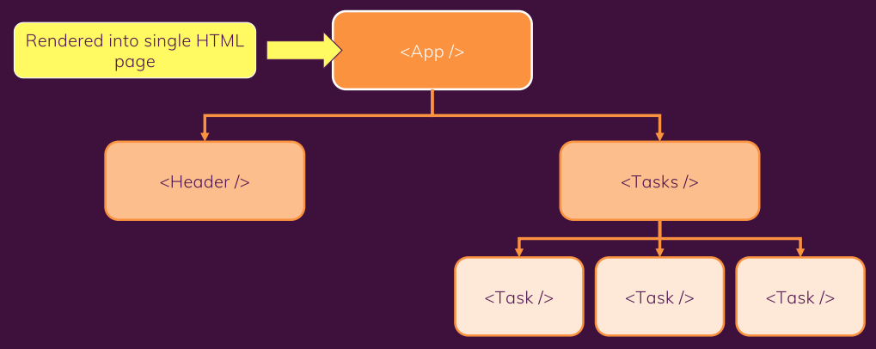
Build a component tree
 | Build a first custom component |  |  | => ./components/ExpenseItem.js
 | Write more complex JSX code |  |  | => return (<div>...</div>);
 | Add basic CSS Styling |  |  | => ./components/ExpenseItem.css
 | Output dynamic data |  |  | => <h2>{expenseTitle}</h2>
 | Work with Expression in JSX
 | Pass data via "props"
 |  | props = an object that holds all values of the Components
 |  | App.js
 |  |  | import ExpenseItem from './components/ExpenseItem'
 |  |  | <ExpenseItem title={expenses[0].title} ></ExpenseItem>
 |  | ExpenseItem.js
 |  |  | function ExpenseItem(props) {
 |  |  | ...props.title, props.date, props.amount
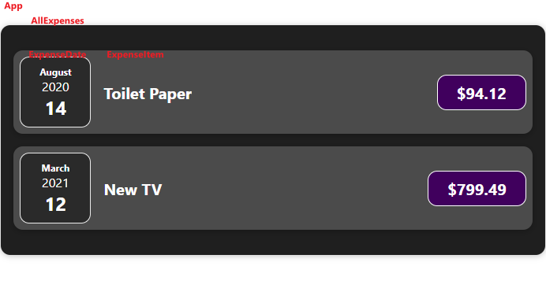
 |  |  | }
 | Add "normal" JS logic to components
 |  | ExpenseItem.js
 |  |  | //Extract month, year, date
 |  |  | const month = props.date.toLocaleString('en-US', {month: 'long'});
 |  |  | <div>{month}</div>
 | Split components into multiple components
 |  | => ./components/ExpenseDate.js
 |  | => ./components/ExpenseDate.css
 |  | ExpenseItem.js
 |  |  | import ExpenseDate from './ExpenseDate'
 |  |  | <ExpenseDate date={props.date}></ExpenseDate>
 | The concept of "Composition" (children-props)
 |  | Composition = the approach of building a user interface from smaller building blocks
 |  |  | Ex. App => AllExpenses => ExpenseItem => ExpenseDate
 |  | children props = always be the content between the opening and closing tags of our custom component
 |  |  | Example: Replace <div> by our custom <Card>

A closer look at JSX
 | JSX |  |  |  | JavaScript
 | return ( |  |  |  | return React.createElement(
 | <div> |  |  |  | 'div',
 | <h2>Hi Tung</h2> |  |  |  | {},
 | <Expenses item={expenses}/> |  |  |  | React.createElement('h2', {}, "Hi Tung"),
 | </div> |  |  |  | React.createElement(Expenses, { items: expenses }),
 | ); |  |  |  | );

4.State
Handling Events
Updating the UI and Working with States

Section 4 |  | React State & Working with Events

React State
 | One of the React Hooks
 | The state is a built-in React object that is used to contain data or information about the component.
 | A component's state can change over time; whenever it changes, the component re-renders.
 | Note: Only the specific instance of component is re-evaluated, others not changed.

 | How to use?
 |  | import React, { useState } from 'react'
 |  | const [filteredYear, setfilteredYear] = useState('2020');
 | Note: It returns an array with exactly two elements.
 | Note: Calling 'useState' again will simple create a new state, instead of update the state value.

 | Working with Event Handlers
 |  | const clickHandler = () => { … }
 |  | <Button onClick = {clickHandler}></Button>

 | Working with State
 |  | import React, { useState } from 'react'
 |  | const [title, setTitle] = useState(props.title); |  |  |  | // always return an array with these values
 |  | const clickHandler = () => {
 |  | setTitle("Updated!!!")
 |  | console.log("title = ", title);
 |  | }

 | Add Form Input
 |  | /components/NewExpense/ExpenseForm.js
 |  |  | <form onSubmit={submitHandler}> |  |  | //Handle button submit event
 |  |  | <div className='new-expense__controls'>
 |  |  | <div className='new-expense__controls'> |  |  | //Title
 |  |  | <label>Title</label>
 |  |  | <input type='text' onChange={titleChangeHandler}/>
 |  |  | </div>
 |  |  | ... |  |  | //Amount, Date
 |  |  | </div>
 |  |  | <div className='new-expense__actions'>
 |  |  | <button type='submit'>Add Expense</button>
 |  |  | </div>
 |  |  | </form>
 |  | /components/NewExpense/NewExpense.js
 |  |  | import ExpenseForm from './ExpenseForm';

 | Handling multiple States |  |  |  |  |  | Using one State instead |  |  | Improve updating State depends on previous State
 |  | /components/NewExpense/ExpenseForm.js
 |  |  | const [enteredTitle, setEnteredTitle] = useState(''); |  |  |  | const [userInput, setUserInput] = useState({
 |  |  | const [enteredAmount, setEnteredAmount] = useState(''); |  |  |  | enteredTitle: '',
 |  |  | const [enteredDate, setEnteredDate] = useState(''); |  |  |  | enteredAmount: '',
 |  |  |  |  |  |  | enteredDate: ''
 |  |  | const titleChangeHandler = (event) => { |  |  |  | })
 |  |  | setEnteredTitle(event.target.value);
 |  |  | }; |  |  |  | const titleChangeHandler = (event) => { |  |  | //...userInput might not be the latest previous State
 |  |  | … |  |  |  | setUserInput({ |  |  | setUserInput((prevState) => {
 |  |  |  |  |  |  | ...userInput, //Retain the other values |  |  | return { ...prevState, enteredTitle: event.target.value };
 |  |  |  |  |  |  | enteredTitle: event.target.value |  |  | });
 |  |  |  |  |  |  | })
 |  |  |  |  |  |  | };

 | Handling Form submission
 |  | const submitHandler = (event) => {
 |  | //Do not reload the page
 |  | event.preventDefault(); |  | //Prevent page re-rendering
 |  | const expenseData = { |  | //Construct new expense object
 |  | title: enteredTitle,
 |  | amount: enteredAmount,
 |  | date: new Date(enteredDate)
 |  | }
 |  | console.log(expenseData)
 |  | props.onSaveExpenseData(expenseData); |  |  | //invoke child-to-parent communication
 |  | setEnteredTitle(''); |  | //Clear input data with two-way bindings
 |  | setEnteredAmount('');
 |  | setEnteredDate('');
 |  | };

 | Two-way bindings
 |  | Not only listen to changes, but also pass values back into the input.
 |  | Use case: Handle form submission, and clear input data.
 |  | Example: Clear amount data after form submission
 |  |  | <div className='new-expense__controls'>
 |  |  | <label>Amount</label>
 |  |  | <input type='number' min="0.01" step="0.01" value={enteredAmount} onChange={amountChangeHandler}/>
 |  |  | </div>

 | Child-to-Parent component communication (Bottom up)
 |  | Pass data from child component back to parent component.
 |  | We already use this unintentionally: onClick, onSubmit, etc.
 |  | Example: | /components/NewExpense/NewExpense.js
 |  |  | const saveExpenseDataHandler = (enteredExpenseData) => {
 |  |  | const expenseData = {
 |  |  | ...enteredExpenseData,
 |  |  | id: Math.random().toString()
 |  |  | }
 |  |  | console.log('new expense: ', expenseData);
 |  |  | };
 |  |  | return (
 |  |  | <div className='new-expense'>
 |  |  | <ExpenseForm onSaveExpenseData={saveExpenseDataHandler} /> |  |  |  | //Pass props to Child component
 |  |  | </div>
 |  |  | );

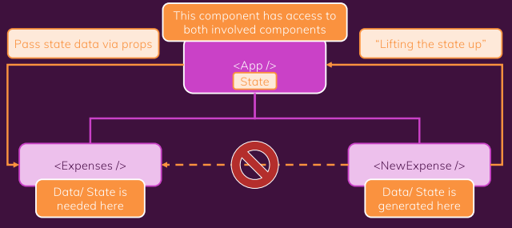
 | Lifting the State Up
 |  | There is no connection between two siblings components.
 |  | By now, we can only communicate from parent to child, and from child to parent.
 |  | =>
 |  | Lifting the state up = moving data from a child component,
 |  |  | to some parent component, to either use it there
 |  |  | or to pass it to some other child components

 | Controlled vs Uncontrolled Components
 |  | Controlled Components
 |  |  | Pass the value to the parent component,
 |  |  | and receive it back from the parent component

 |  | For example, Expenses/ExpensesFilter.js
 |  |  | const ExpensesFilter = (props) => {
 |  |  | const onValueSelected = (event) => {
 |  |  | props.onValueSelected(event.target.value);
 |  |  | }
 |  |  | return (
 |  |  | <div className='expenses-filter'>
 |  |  | <div className='expenses-filter__control'>
 |  |  | <label>Filter by year</label>
 |  |  | <select value={props.selected} onChange={onValueSelected} > |  |  |  |  | //pass the data to parent component
 |  |  | <option value='2022'>2022</option>

 |  | Expenses/AllExpenses.js
 |  |  | import ExpensesFilter from './ExpensesFilter';
 |  |  | function AllExpenses(props) {
 |  |  | const [filteredYear, setfilteredYear] = useState('2020');
 |  |  | const onExpensesFilterChangeHandler = (selectedYear) => {
 |  |  | setfilteredYear(selectedYear);
 |  |  | }
 |  |  | return (
 |  |  | <Card className='expenses'>
 |  |  | <ExpensesFilter selected={filteredYear} onValueSelected={onExpensesFilterChangeHandler} /> |  |  |  |  |  | //control the child component

 | Stateful vs Stateless Components
 |  | Stateless = Does not control any State / only to output some data
 |  | Stateful = Control a State

DOM
https://www.youtube.com/watch?v=x0fSBAgBrOQ&list=PL_-VfJajZj0UXjlKfBwFX73usByw3Ph9Q |  |  |  |  |  |  |  |  | Loading API
SPA/MPA là gì? |  |  |  |  |  |  |  |  | Multi-language sử dụng i18n
DOM |  |  |  |  |  |  |  |  | Sử dụng Redux
document.createElement() để làm gì? |  |  |  |  | <script src="https://unpkg.com/react@18/umd/react.development.js" crossorigin></script> |  |  |  |  |  | React
React.createElement() là sao? |  |  |  |  | <script src="https://unpkg.com/react-dom@18/umd/react-dom.development.js" crossorigin></script> |  |  |  |  |  | ReactDOM
React-DOM là gì?
JSX là gì?
DOM events?

SPA/MPA là gì?
 | SPA - Single-Page Application |  |  |  | MPA - Multi-Page Application
 | + không yêu cầu tải lại trang |  |  |  | + Tải lại trang khi sử dụng (click link,…)
 | + Tách biệt FE - BE |  |  |  | + FE - BE gắn liền với nhau hơn
 | + CSR -> Client Side Rendering |  |  |  | + SSR -> Server Side Rendering
 | + Vd: shopee, zing |  |  |  | + Vd: dantri.com.vn

 | Ở lần tải đầu tiên, SPA trả về 1 trang index.html - gồm 1 root element chưa có nội dung (trắng trơn)
 | sau khi thực thi các javascript thì nội dung div root được hiển thị.
 |  | <body>
 |  | <div id="root"></div>
 |  | <script src="/static/js/bundle.js"></script><script src="/static/js/vendors~main.chunk.js"></script></body>
 |  | …

 | SPA nhanh hơn khi:
 |  | + phần lớn tài nguyên được tải trong lần đầu (lần đầu chậm hơn MPA)
 |  | + Trang chỉ tải thêm dữ liệu khi cần
 | MPA chậm hơn khi sử dụng:
 |  | + luôn tải lại toàn bộ trang khi truy cập và chuyển hướng
 |  | + tốc độ tải từng page nhanh hơn SPA (do server trả về file html nên FE chỉ cần hiển thị)

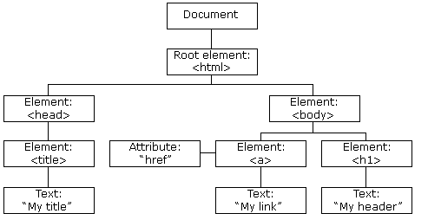
DOM
 | Document Object Model
 | là một API cho HTML và XML document
 | Biểu diễn các page - giúp chương trình có thể thay đổi cấu trúc, style, và nội dung.
 | Định nghĩa cấu trúc logic của documents và cách một document được truy cập và điều khiển.
 | -> document gồm các node và các object.

document.createElement() để làm gì?
 | Ví dụ:
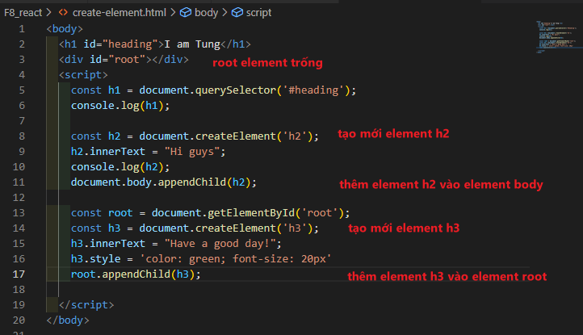

Nhúng ReactJS vào HTML
 | https://reactjs.org/docs/getting-started.html
 |  | <script src="https://unpkg.com/react@18/umd/react.development.js" crossorigin></script> |  |  |  |  |  |  |  | React
 |  | <script src="https://unpkg.com/react-dom@18/umd/react-dom.development.js" crossorigin></script> |  |  |  |  |  |  |  | ReactDOM

React.createElement() là sao?
 | React.createElement() -> React element |  |  |  |  | document.createElement() -> DOM element
 | Thành phần nhỏ nhất khi làm việc với React |  |  |  |  | Thành phần DOM nhỏ nhất là node

 | Cú pháp: | React.createElement(type, props, children, n)
 | Ví dụ:
 |  | <ul> |  | --> | const ul = React.createElement(
 |  | <li>JavaScript</li> |  |  | 'ul',
 |  | <li>ReactJS</li> |  |  | null,
 |  | </ul> |  |  | React.createElement('li', null, 'JavaScript'),
 |  |  |  |  | React.createElement('li', null, 'ReactJS'),
 |  |  |  |  | )

React-DOM là gì?
 | Thư viện cầu nối giữa React và DOM -> để RENDER UI (render các react element)
 | Tương tự: React-Native -> cầu nối giữa React và Native (Java - Android, Swift - iOS)

 | Cú pháp: | ReactDOM.render(element, container, callback) |  |  |  |  |  | //React17
 |  | ReactDOM.createRoot(container, options) |  |  |  |  |  | //React18
 | Ví dụ:
 |  | // Get root element
 |  | const root = document.getElementById('root');
 |  | // React-DOM@17 |  |  |  |  |  | // React-DOM@18
 |  | ReactDOM.render(ul, root); |  |  |  |  |  | const rootContainer = ReactDOM.createRoot(root);
 |  |  |  |  |  |  |  | rootContainer.render(ul);

JSX là gì?
 | JSX -> JavaScript XML
 | Cú pháp React.createElement phức tạp -> thay thế bằng JavaScript, Babel để dùng JSX
 | https://babeljs.io/setup#installation
 | Ví dụ:
 |  | <script type="text/babel">
 |  |  | const reactCourse = "Learn React"
 |  |  | const ul = <ul>
 |  |  | <li style={{color: 'red'}}>JavaScript</li>
 |  |  | <li>{reactCourse}</li>
 |  |  | </ul>
 |  | </script>

 | JSX render Arrays |  |  |  |  | React.createElement render Arrays
 | const ul3 = ( |  |  |  |  | let elements = [];
 | <ul> |  |  |  |  | for (let i = 0; i < courses.length; i++) {
 | {courses.map(course => |  |  |  |  | elements.push(React.createElement('li', null, courses[i].name));
 | <li style={{color: 'green'}}>{course.name}</li>)} |  |  |  |  | }
 | </ul> |  |  |  |  | const ul2 = React.createElement('ul', null, elements);
 | ) |  |  |  |  | rootContainer.render(ul2);
 | rootContainer.render(ul3);

 | NOTE: warning: Each child in a list should have a unique "key" prop.
 |  | Mỗi children cần có prop là key -> <li key={index}>{course.name}</li>
 |  | Cơ chế tối ưu hiệu năng của reactjs.
 | NOTE: Không render được 2 element đứng song song
 |  | 2 element đứng song song nhau không đúng cú pháp
 |  | -> cần có 1 element Wrap 2 chúng. Ví dụ: <div>…</div>
 |  | -> hoặc dùng thẻ <React.Fragment>...</React.Fragment>

React element types
 | React element types: string, function/class (JSX hỗ trợ)
 |  | - Wrapper
 |  | - Header -> Header component
 |  | - Content -> Content component
 |  | - Footer -> Footer component

React props
 | Sử dụng props để tái sử dụng React element/React component.
 |  | React element: |  |  |  |  | React component:
 |  | các thẻ HTML kiểu như <div> |  |  |  |  | các function/class
 |  | sử dụng props giống với attribute của thẻ HTML |  |  |  |  | sử dụng props giống như đối số cho function, ví dụ: props.title,…
 |  | 2 props class, for -> chuyển thành className, htmlFor |  |  |  |  | tự do đặt tên props (theo camelCase)
 |  | phải tuân theo quy ước có sẵn
 | Chú ý: prop "key" là prop đặc biệt

Làm việc với JSX phần I: DOM events
 | cho phép JavaScript đăng ký các event handler
 | Ví dụ: abort, copy, cut, click -> onClick, dblclick -> onDoubleClick
 |  | function App() {
 |  | return (
 |  | <div id="wrapper">
 |  | <button onClick={
 |  | (event) => console.log(event.target)
 |  | }>click me</button>
 |  | </div>
 |  | )
 |  | }

Làm việc với JSX phần II: Tạo component linh hoạt
 | Component do chung ta định nghĩa phải viết in hoa kí tự đầu (vd. ExpenseItem,…)
 | Một số cách gán component:
 |  | const Form = {
 |  | Input() {
 |  | return <input />
 |  | },
 |  | Checkbox() {
 |  | return <input type="checkbox" />
 |  | }
 |  | }
 | Cách 1: |  |  |  | Cách 2:
 |  | function App() { |  |  |  | const type = "Input";
 |  | return ( |  |  |  | const Component = Form[type];
 |  | <div id="wrapper"> |  |  |  | return (
 |  | <Form.Input /> |  |  |  | <div id="wrapper">
 |  | <Form.Checkbox /> |  |  |  | <Component /> |  | // không thể dùng trực tiếp Form[type] vì ko đúng cú pháp
 |  | </div> |  |  |  | </div>
 |  | ) |  |  |  | )
 |  | }
 | Bài toán: tạo 1 component |  |  |  |  |  | function Button({title, href, onClick }) {
 |  | - nếu truyền vào prop onClick thì là thẻ 'button' |  |  |  |  | let Component = 'button';
 |  | - nếu truyền vào prop href thì là thẻ 'a' |  |  |  |  | const props = {};
 |  |  |  |  |  |  | if (href) {
 |  |  |  |  |  |  | Component = 'a';
 |  |  |  |  |  |  | props.href = href;
 |  |  |  |  |  |  | }
 |  |  |  |  |  |  | if (onClick) {
 |  |  |  |  |  |  | props.onClick = onClick;
 |  |  |  |  |  |  | }
 |  |  |  |  |  |  | return (
 |  |  |  |  |  |  | <Component {...props}>{title}</Component>
 |  |  |  |  |  |  | )
 |  |  |  |  |  |  | }
 | Booleans, Null & Undefined không được render.
 | Kết hợp toán tử logic để render theo điều kiện.
 |  | let firstAccess = true;
 |  | {firstAccess && <h1>Welcome to ReactJS</h1>} |  |  |  |  | // Nếu true -> hiển thị text

UseEffect
Tổng hợp về hook useEffect()

Side effect là gì? Có bao nhiêu loại?
useEffect()
Dùng useEffect() kèm điều kiện
Dùng useEffect() không có cleanup và có cleanup
Chuyển từ life cycles sang useEffect()

Side effects
 | Những thứ chạy bên ngoài component.
 |  | + Gọi API lấy dữ liệu
 |  | + Tương tác với DOM
 |  | + subscriptions
 |  | + setTimeout, setInterval
 | Chia làm 2 loại side effects
 |  | 1. Effects không cần cleanup: gọi API, tương tác với DOM
 |  | 2. Effect cần cleanup: subscriptions, setTimeout, setInterval -> tránh memory leakage

useEffect()
 | là một React hook cơ bản
 | sử dụng cho side effects
 | Mỗi hook gồm 2 phần: side effect và cleanup (optional)
 | useEffect() được thực thi sau khi render UI -> ưu tiên trải nghiệm người dùng
 |  | useEffect() luôn được chạy ít nhất một lần sau lần render đầu tiên.
 |  | Những lần render sau, chỉ được thực thi nếu có điều kiện dependencies thay đổi.
 | Effect cleanup sẽ được thực thi trước khi run effect tiếp theo hoặc unmount.

 | Cú pháp:
 |  | Loại 1: không có dependencies -> luôn được chạy sau khi re-render UI
 |  |  | function useEffect(callback) {}
 |  | Loại 2: dependency là mảng rỗng -> chỉ được chạy duy nhất 1 lần sau lần render UI đầu tiên
 |  |  | function useEffect(callback, []) {}
 |  | Loại 3: có dependencies -> chạy effect nếu dependencies thay đổi
 |  |  | function useEffect(callback, [dependencies]) {}

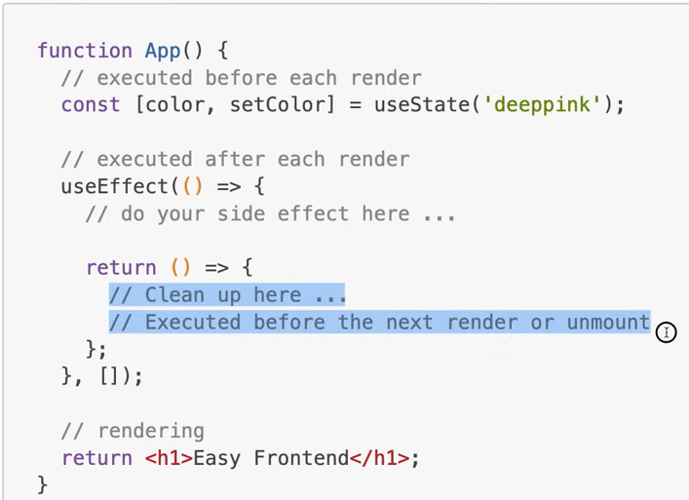
 | Quy trình chạy:
 |  | MOUNTING
 |  |  | rendering
 |  |  | run useEffect()
 |  | UPDATING
 |  |  | rendering
 |  |  | run `useEffect() cleanup` nếu dependencies thay đổi
 |  |  | run `useEffect()` nếu dependencies thay đổi
 |  | UNMOUNTING
 |  |  | run `useEffect() cleanup`

Chuyển từ life cycles sang useEffect()
 | componentDidMount / componentWillUnmount <-> useEffect() chạy một lần (dependency = [])
 |  | class App extends PureComponent { |  | function App() {
 |  | componentDidMount() { |  | useEffect(() => {
 |  | console.log('component did mount'); |  | console.log('component did mount');
 |  | } |  | return () => {
 |  | componentWillUnmount() { |  | console.log('component will unmount');
 |  | console.log('component will unmount'); |  | }
 |  | } |  | }, []);
 |  | } |  | }

 | componentDidMount / componentDidUpdate <-> useEffect() luôn thực hiện, không có dependencies
 |  | class App extends PureComponent { |  | function App() {
 |  | componentDidMount() { |  | useEffect(() => {
 |  | console.log('component did mount'); |  | console.log('component did mount or did update');
 |  | } |  | });
 |  | componentDidUpdate) { |  | }
 |  | console.log('component did mount or did update');
 |  | }
 |  | }

